Sheet1
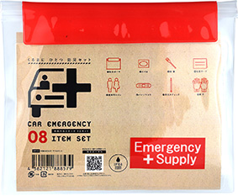
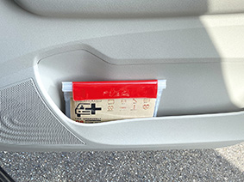
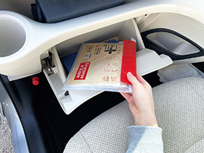
提 案 書

車載用防災ポーチ9点セット CP-12 |  | 参考上代 | ¥1,200 | 販売価格
 |  | （税別） |  | （税別）
【JAN】 | 4562121889194
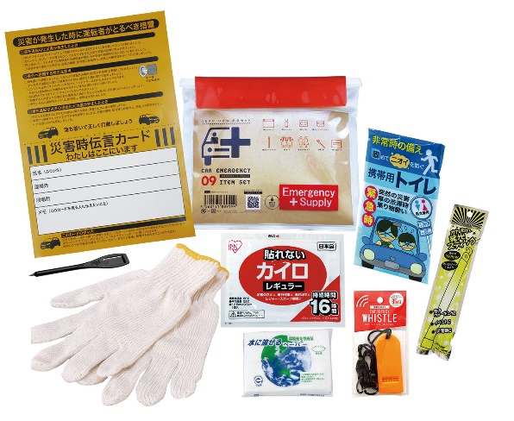
 |  |  | 【商品番号】 CP12-60 【本体サイズ】 防水ポーチ：233×195ｍｍ 【パッケージサイズ】 255×30×210ｍｍ・208g 【個装形態】 ポリ袋入 【入数】 60 【セット内容】 防水ポーチ・ホイッスル・軍手・発光スティック・カイロ・携帯用トイレ1P・簡易鉛筆・災害時伝言カード・水に流せるペーパー 【商品説明】 ダッシュボード・グローブボックスに収納できるポーチ入車載セット 【備考】 一部色・柄・商品が変更になる場合があります。ご了承ください。 【生産国】 中国・日本

